Check_list
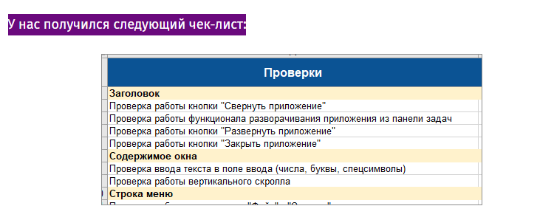
https://victorz.ru/202005021160
https://habr.com/ru/company/sibirix/blog/224627/
Чек-лист
Раздел «Заголовок»: | Header section:
Проверка работы кнопки «Свернуть приложение». | Checking the operation of the "Minimize Application" button.
Проверка работы кнопки «Развернуть приложение».
Проверка работы кнопки «Закрыть приложение».
Раздел «Содержимое окна»:
Проверка ввода текста в поле ввода текста (числа, буквы, спецсимволы).
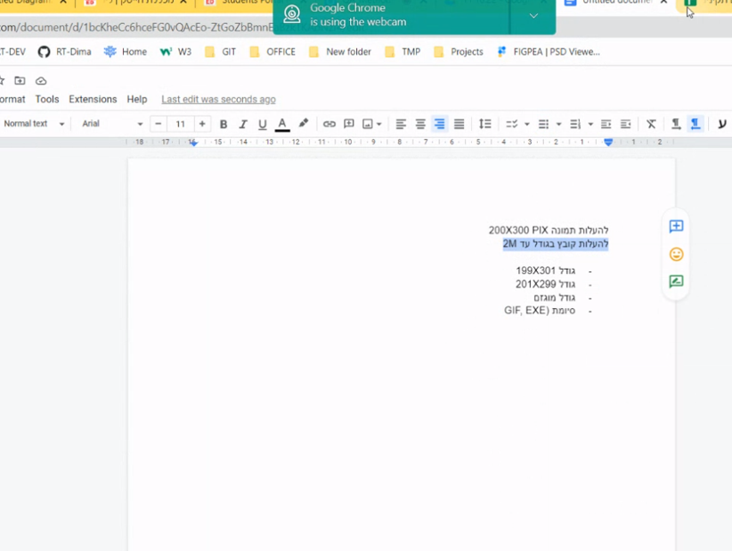
Проверка работы вертикального скролла (полосы прокрутки).
Раздел «Строка меню» мы не вносили в чек-лист так как карта приложения в данном разделе ещё не завершена и нет конечных проверок. Когда карта приложения будет завершена, тогда и внесём в чек-лист проверки из данного раздела.
Если внимательно присмотреться в чек-лист и глянуть на функционал программы, то мы увидим, что после того, как программа сворачивается она скрывает свою форму и отображается на панели задач операционной системы, а значит нам надо проверить, что программа может разворачиваться из панели задач и снова отображать свою форму. Для этого мы вносим в чек-лист дополнительную проверку:
Проверка работы кнопки «Свернуть приложение».
Проверка работы функционала разворачивания приложения из панели задач.
Проверка работы кнопки «Развернуть приложение».
Проверка работы кнопки «Закрыть приложение».
У нас получился следующий чек-лист:

https://www.slideshare.net/Promodo/ss-15045657
https://netpeak.net/ru/blog/93-stupeni-k-optimizatsii-sayta-internet-magazina-podrobnyy-chek-list/

Страница товара

□ Заголовок страницы.
□ Корректно сгенерирован заголовок страницы.
Почему именно так. В идеале система сама должна генерировать нормальные заголовки — как минимум без специальных символов и тегов. Если предусмотрен ручной ввод, этот параметр остается на совести владельца ресурса.
□ Заголовок страницы содержит название товара.

□ Информация о товаре.
□ Корректно выводится информация о товаре.
Почему именно так. Проверить стоит — возможно, неверно отображаются фотографии или в тексте описания появляются теги.

□ Добавление в корзину.
□ Возможно добавление товара в корзину.
□ После добавления товара в корзину выводится визуальное подтверждение.

□ Возврат к списку товаров.
□ Присутствует ссылка для возврата к списку товаров или хлебные крошки.

□ Счетчик товаров.
□ При добавлении товаров в блоке корзины обновляется количество товаров.

□ Вывод дополнительных блоков.
□ Если предусмотрен вывод блоков «С этим товаром также покупают», «Рекомендуем», «Товары, которые вы смотрели», в них выводятся корректные товары.

□ Количество единиц товара.
□ При добавлении товаров в корзину учитывается выбранное количество, если есть возможность его указания.

□ Ярлыки.
□ Если есть ярлыки «Новинка», «Лидер продаж», «Распродажа», они выводятся на странице товара.

Корзина

□ На странице корзины выполняются все чек-листы по формам.
Чек-лист по формам есть в предыдущей статье и отдельном документе.

□ Корректно применяются все существующие скидки.
Выясните принципы работы скидок, проверьте алгоритмы расчета на сайте.

□ Корректный расчет общей суммы заказа.
□ Сумма заказа рассчитывается с учетом купонов и скидок, стоимости доставки, комиссий и так далее.

□ Ввод в поле «Количество».
□ При вводе слишком большого количества символов ожидается корректное изменение данных либо на введенное, либо на максимальное число. При этом появляется предупреждение.
□ При вводе букв или символов ожидается запрет ввода, восстановление предыдущего значения или сообщение об ошибке.
□ При вводе небольшого числа в поле ожидается немедленное изменение количества на корректное.
□ При вводе нуля предполагается удаление товара из корзины. При этом желательно, чтобы выводилось подтверждение действия.

